FOR
 |  |  |  |  | PROTOCOLO - MEDICIÓN DE RESISTENCIA DE POZO O MALLA A TIERRA |  |  |  |  |  |  |  | Código interno de formato: CCECC-FOR-MRP
 |  |  |  |  |  |  |  |  |  |  |  |  | Rev: 0
 |  |  |  |  | Área: |  | Calidad |  |  |  |  |  | Fecha: 25/03/2026
Proyecto:
Cliente: |  |  |  |  |  |  | Protocolo N°:
Lugar / Área: |  |  |  |  |  |  | Contratista:
Fecha de Ejecución: |  |  |  |  |  |  | Contrato N°:
Plano de Referencia: |  |  |  |  |  |  | Faciliy code:
Tag del equipo: |  |  |  |  |  |  | Disciplina:
Sistema: |  |  |  |  |  |  | Sub Sistema:
Estructura: |  |  |  |  |  |  | Hoja:
1. EQUIPO DE MEDICIÓN Y PRUEBA:
EQUIPO DE PRUEBA |  |  |  |  | MODELO |  | NUMERO DE SERIE |  |  |  |  |  | FECHA DE CALIBRACIÓN

2. DATOS DE PRUEBA:
Temperatura: |  |  |  |  |  |  | Humedad relativa:
Lugar de prueba: |  |  |  |  |  |  | Hora de prueba:
3. MEDICIONES:
* R3 Electrodo de Corriente * R2 Electrodo de tensión |  |  |  |  |  |  | Hallar: μ = (R3 - R2) / (R2 - R1) y [(PPt / CP)*CP]
 | MÉTODO DE LA CAIDA DE POTENCIAL |  |  |  |  |  | MÉTODO DE LA PENDIENTE
 | Punto de Conexión |  |  |  |  | Valor (Ω) | Punto de Conexión |  |  |  |  |  | Valor (Ω)
 | R3 (m) | R2 (m) | Conductor |  |  |  | Distancias |  |  | Conductor
 |  |  | % | Calibre | Tipo |  | Punto | (mts) | % | Calibre | Tipo
 |  |  |  |  |  |  | R1
 |  |  |  |  |  |  | R2
 |  |  |  |  |  |  | R3
 |  |  |  |  |  |  |  |  | RT (Ω)

CONFORME: NO CONFORME:


4. ESQUEMA DE MEDICIÓN:
 |  | Método de la caída de potencial |  |  |  |  |  | Método de la Pendiente
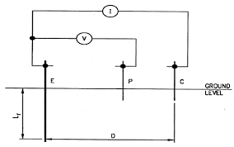

5. FOTOGRAFÍAS DE MEDICIONES:

6. COMENTARIOS / OBSERVACIONES:

7. APROBACIÓN :
SUPERVISOR CQC CCECC |  |  |  |  | SUPERVISOR CONSTRUCCIÓN CCECC |  | SUPERVISOR CQA CBR&Q |  |  |  |  | SUPERVISOR CONSTRUCCIÓN CBR&Q
Nombre: |  |  |  |  | Nombre: |  | Nombre: |  |  |  |  | Nombre:
Firma: |  |  |  |  | Firma: |  | Firma: |  |  |  |  | Firma:
Fecha: |  |  |  |  | Fecha: |  | Fecha: |  |  |  |  | Fecha:

1
 |  |  |  |  |  | PROTOCOLO - MEDICIÓN DE RESISTENCIA DE POZO O MALLA A TIERRA |  |  |  |  |  |  |  |  | Código interno de formato: CCECC-FOR-MRP
 |  |  |  |  |  |  |  |  |  |  |  |  |  |  | Rev: 0
 |  |  |  |  |  | Área: |  | Calidad |  |  |  |  |  |  | Fecha: 25/03/2026
Proyecto: |  |  |  | CONSTRUCCIÓN DE INFRAESTRUCTURA DE LAS NUEVAS FACILIDADES DE GEOLOGÍA - FASE 6A Y 6B
Cliente: |  |  |  | MINERA LAS BAMBAS S.A. |  |  |  | Protocolo N°: |  |  |  | LP16255BE-0840-0430-PTC-MRP-00001
Lugar / Área: |  |  |  | Oficinas Geología 2 |  |  |  | Contratista: |  |  |  | CCECC
Fecha de Ejecución: |  |  |  | 2026-05-14 |  |  |  | Contrato N°: |  |  |  | CW2269622
Plano de Referencia: |  |  |  | LP15580CE-0840-0430-DWG-00021_REV1-RL02 |  |  |  | Faciliy code: |  |  |  | 0840 - Geology Facilities
Tag del equipo: |  |  |  | No Aplica |  |  |  | Disciplina: |  |  |  | 0430 - Eléctrica
Sistema: |  |  |  | No Aplica |  |  |  | Sub Sistema: |  |  |  | No Aplica
Estructura: |  |  |  | No Aplica |  |  |  | Hoja: |  |  |  | 1 de 3
1. EQUIPO DE MEDICIÓN Y PRUEBA:
EQUIPO DE PRUEBA |  |  |  |  |  | MODELO |  | NUMERO DE SERIE |  |  |  |  |  |  | FECHA DE CALIBRACIÓN
TELUROMETRO |  |  |  |  |  | MEGABRAS MTD20KWR |  | 25L0108 |  |  |  |  |  |  | 2025-12-12

2. DATOS DE PRUEBA:
Temperatura: |  |  |  |  | 12° C |  |  | Humedad relativa: |  |  |  |  | 45.00%
Lugar de prueba: |  |  |  |  | Oficinas Geología 2 |  |  | Hora de prueba: |  |  |  |  | 9:30:00
3. MEDICIONES:
* R3 Electrodo de Corriente * R2 Electrodo de tensión |  |  |  |  |  |  |  | Hallar: μ = (R3 - R2) / (R2 - R1) y [(PPt / CP)*CP]
 | MÉTODO DE LA CAIDA DE POTENCIAL |  |  |  |  |  |  | MÉTODO DE LA PENDIENTE
 | Punto de Conexión |  |  |  |  |  | Valor (Ω) | Punto de Conexión |  |  |  |  |  |  | Valor (Ω)
 | R3 (m) | R2 (m) | Conductor |  |  |  |  | Distancias |  |  | Conductor
 |  |  | % | Calibre |  | Tipo |  | Punto | (mts) | % | Calibre |  | Tipo
 | 14.5 | 6 | 42% | Varilla 3/4" |  | Electrolítica | 10.60 | R1
 | 14.5 | 7.5 | 52% | Varilla 3/4" |  | Electrolítica | 11.13 | R2
 | 14.5 | 9 | 62% | Varilla 3/4" |  | Electrolítica | 11.70 | R3
 | 14.5 | 10 | 72% | Varilla 3/4" |  | Electrolítica | 12.29 |  |  | RT (Ω)
 | 14.5 | 12 | 82% | Varilla 3/4" |  | Electrolítica | 13.62
X
CONFORME: NO CONFORME:

4. ESQUEMA DE MEDICIÓN:
 |  | Método de la caída de potencial |  |  |  |  |  |  | Método de la Pendiente

5. FOTOGRAFÍAS DE MEDICIONES:
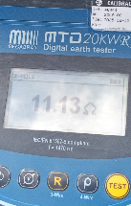 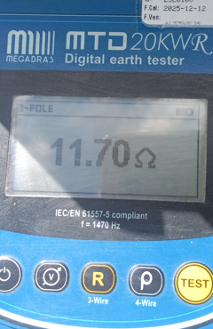 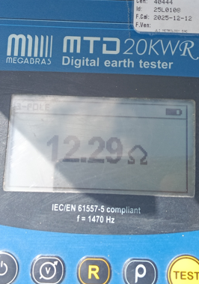 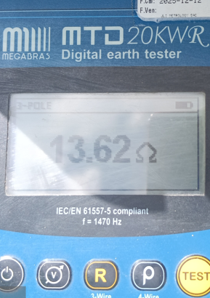

6. COMENTARIOS / OBSERVACIONES:
ACTIVIDAD: MEDICIÓN DE RESISTENCIA DE POZO A TIERRA PAT-04
EL VALOR DE RESISTENCIA RESULTANTE (OBTENIDO AL 62%) ES DE 11.70 Ω

7. APROBACIÓN :
SUPERVISOR CQC CCECC |  |  |  |  |  | SUPERVISOR CONSTRUCCIÓN CCECC |  | SUPERVISOR CQA CBR&Q |  |  |  |  |  | SUPERVISOR CONSTRUCCIÓN CBR&Q
Nombre: |  |  |  |  |  | Nombre: |  | Nombre: |  |  |  |  |  | Nombre:
Firma: |  |  |  |  |  | Firma: |  | Firma: |  |  |  |  |  | Firma:
Fecha: |  |  |  |  |  | Fecha: |  | Fecha: |  |  |  |  |  | Fecha:

